Feuil1
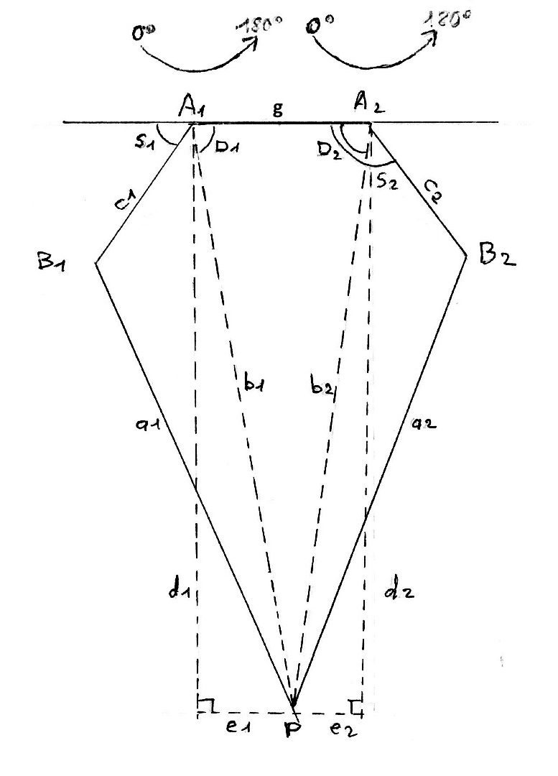
 | To be compared with the DEBUG2

Px | -15 | 0 | 15 | 15 | 0 | -15
Py | 5 | 5 | 5 | 10 | 10 | 10

g | 32.00 | 32.00 | 32.00 | 32.00 | 32.00 | 32.00
A1x | -16.00 | -16.00 | -16.00 | -16.00 | -16.00 | -16.00
A1y | 128.00 | 128.00 | 128.00 | 128.00 | 128.00 | 128.00
A2x | 16.00 | 16.00 | 16.00 | 16.00 | 16.00 | 16.00
A2y | 128.00 | 128.00 | 128.00 | 128.00 | 128.00 | 128.00
a1 | 96.00 | 96.00 | 96.00 | 96.00 | 96.00 | 96.00
c1 | 32.00 | 32.00 | 32.00 | 32.00 | 32.00 | 32.00
a2 | 96.00 | 96.00 | 96.00 | 96.00 | 96.00 | 96.00
c2 | 32.00 | 32.00 | 32.00 | 32.00 | 32.00 | 32.00
d1 | 123.00 | 123.00 | 123.00 | 118.00 | 118.00 | 118.00
d2 | 123.00 | 123.00 | 123.00 | 118.00 | 118.00 | 118.00
e1 | 1.00 | 16.00 | 31.00 | 31.00 | 16.00 | 1.00
e2 | 31.00 | 16.00 | 1.00 | 1.00 | 16.00 | 31.00
b1 | 123.00 | 124.04 | 126.85 | 122.00 | 119.08 | 118.00
b2 | 126.85 | 124.04 | 123.00 | 118.00 | 119.08 | 122.00
A_1 | 28.20 | 25.03 | 13.37 | 31.00 | 38.21 | 40.61
A_2 | 13.37 | 25.03 | 28.20 | 40.61 | 38.21 | 31.00
D1 | 89.55 | 82.59 | 75.40 | 74.77 | 82.28 | 89.53
D2 | 75.85 | 82.59 | 89.53 | 89.51 | 82.28 | 75.28
S1 | 62.00 | 72.00 | 91.00 | 74.00 | 60.00 | 50.00
S2 | 89.00 | 108.00 | 118.00 | 130.00 | 120.00 | 106.00

